Hoja1
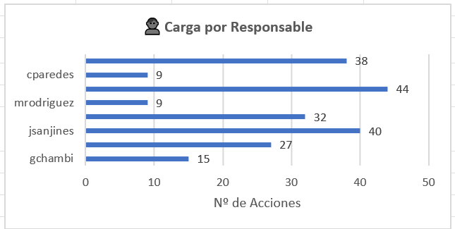
ESTADO DE DOCUMENTOS

DOCUMENTOS EN REVISION |  |  | DOCUMENTOS EN APROBACIÓN |  |  | DOCUMENTOS OBSERVADOS (EN CORRECCIÓN)
 | 30 |  |  | 12 |  |  | 8 |  | AL SELECCIONAR ALGUNO DESPLEGAR EL DETALLE
 |  |  |  |  |  |  |  |  |  | CODIGO | TITULO | VERSION | USUARIO(S) RESPONSABLE
Estado de documentos
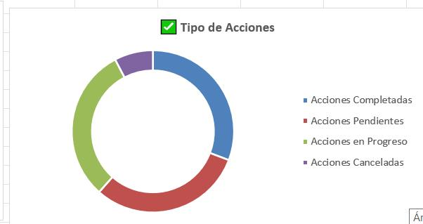
 |  |  |  |  |  | EN LIBERACIÓN POR ETO
 |  |  |  |  |  |  | 5

EN REVISION | 30
EN APROBACION | 12
OBSERVADOS | 8
EN LIBERACIÓN POR ETO | 5

DOCUMENTOS APROBADOS
RANGO DE FECHAS | DESDE |  | DD/MM/AAAA | HASTA |  | DD/MM/AAAA |  | En el segundo grafico se separa met y especificaciones)
DOCUMENTOS APROBADOS
DOCUMENTOS APROBADOS
DOCUMENTOS APROBADOS |  |  | DOCUMENTOS APROBADOS | generales | met y esp | total
ENERO | 54 |  | ENERO | 14 | 40 | 54
FEBRERO | 30 |  | FEBRERO | 10 | 20 | 30
MARZO | 64 |  | MARZO | 30 | 34 | 64
ABRIL | 41 |  | ABRIL | 18 | 23 | 41

DOCUMENTOS LIBERADOS
RANGO DE FECHAS | DESDE |  | DD/MM/AAAA | HASTA |  | DD/MM/AAAA
DOCUMENTOS LIBERADOS
 | CECI | ARA
ENERO | 10 | 24
FEBRERO | 20 | 4
MARZO | 10 | 23
ABRIL | 4 | 34
MAYO | 34 | 3

DOCUMENTOS LIBERADOS POR GESTOR ETO Y POR TIPO DE DOC (solo se separan metodologias y especificaciones)
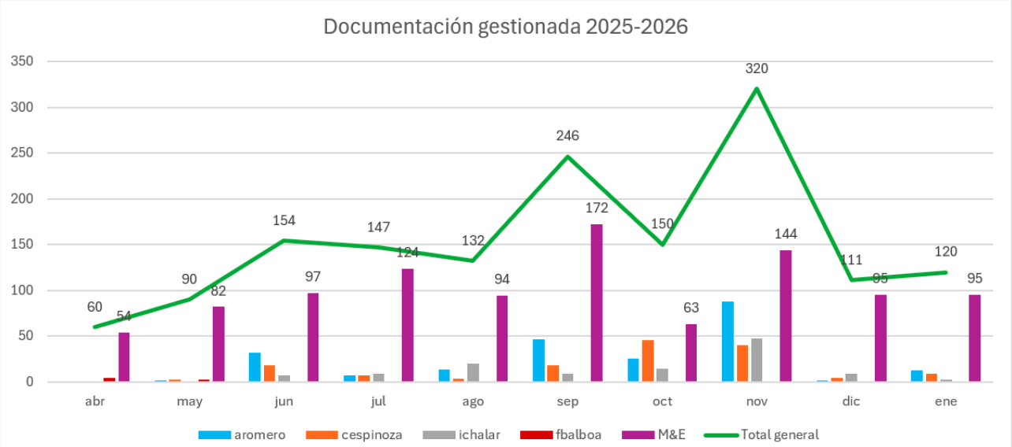

indicadores
% de tareas completadas a tiempo
% de tareas reasignadas | de forma manual y por inumplimiento de plazos: separar)
% de tareas no ejecutadas (aplica para tareas asignadas a roles de visualización)

TIEMPOS PROMEDIO DEL FLUJO DOCUMENTAL
tiempo promedio (total desde la solicitud hasta la aprobación) |  |  |  | 30 |  | dias
tiempo promedio de revision |  |  |  | 10 |  | dias
tiempo promedio de aprobación |  |  |  | 15 |  | dias
tiempo promedio de corrección |  |  |  | 8 |  | dias

desde | DD/MM/AAAA |  | hasta | DD/MM/AAAA
PLAZOS DE APROBACION
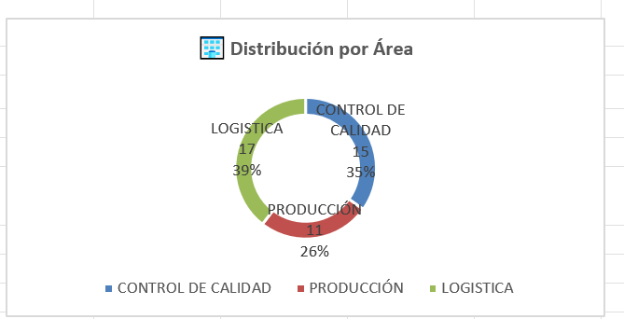
mes | rev | aprob | corr | total
ene | 10 | 2 | 3 | 15
feb | 12 | 4 | 5 | 21
mar | 14 | 6 | 7 | 27
abr | 16 | 5 | 9 | 30

